Shkresa
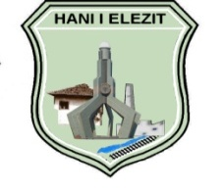
 |  | REPUBLIKA E KOSOVËS - REPUBLIC OF KOSOVO
 |  | KOMUNA - MUNICIPALITY
 |  | HANI I ELEZIT

 | Nr. 04/9442/2025

 | DREJTORIA PËR BUXHET DHE FINANCA

RAPORT FINANCIAR PËR PERIUDHËN JANAR-SHTATOR 2025

 |  |  | HANI I ELEZIT, 2025

